Hoja1
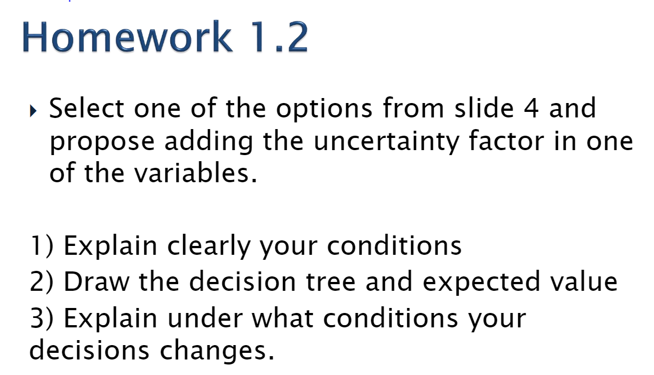
Nuestro ejemplo que vamos a proponer es el C
Escogimos la variable CO para agregar un factor de incertidumbre. Propusimos tres escenarios: Bueno, Regular y Malo. CO escenario probabilida valor valor esperado bueno 0.35 0.5 0.175 regular 0.4 0.4 0.16 malo 0.25 0.3 0.075 suma 0.41 acontinuacion prresentaremos el arbol.



 |  |  |  | CO
 |  |  |  | escenario | probabilida | valor | valor esperado
c) | S0 | 15 | Columna1 | bueno | 0.35 | 0.5 | 0.175
 | C0 | 0.4 |  | regular | 0.4 | 0.4 | 0.16
 | G | 1% |  | malo | 0.25 | 0.3 | 0.075
 | R | 3% |  |  |  | suma | 0.41
Por lo tanto podemos observar que en este escenario propuesto aumneta nuestro Retorno un 3.37%.
 |  | PV0 | 0.404 | PV0 | 0.4141
 |  |  | 2% |  | 2%

 |  | PV0 | 20.20 | PV0 | 20.71
 |  | Precio Justo |  | Precio Justo

 |  | Return | 34.67% | Return | 38.03%

